입찰의뢰서
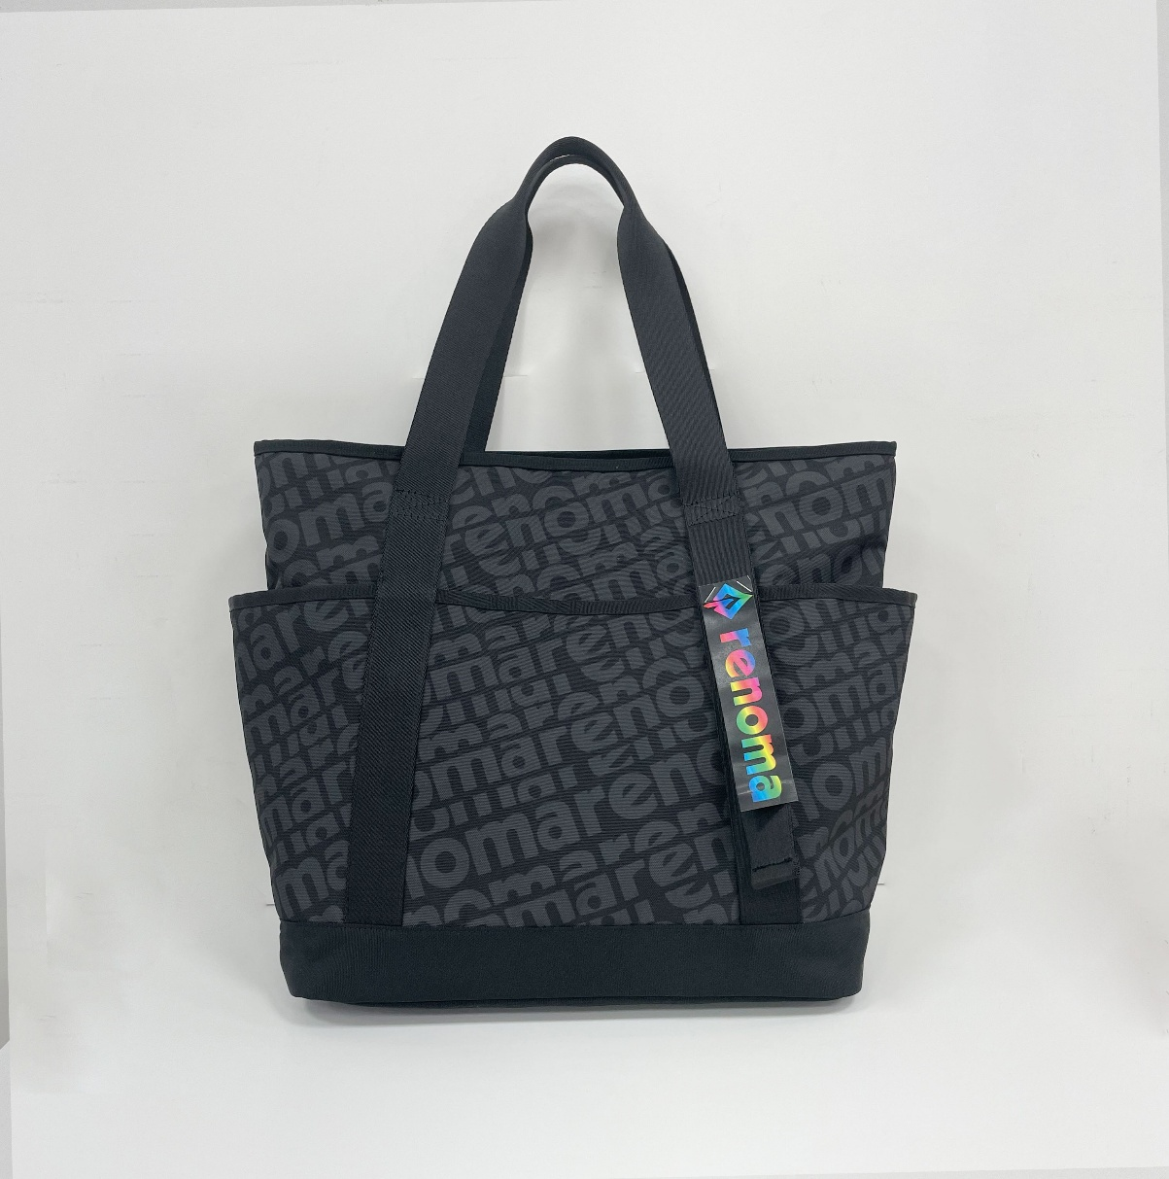
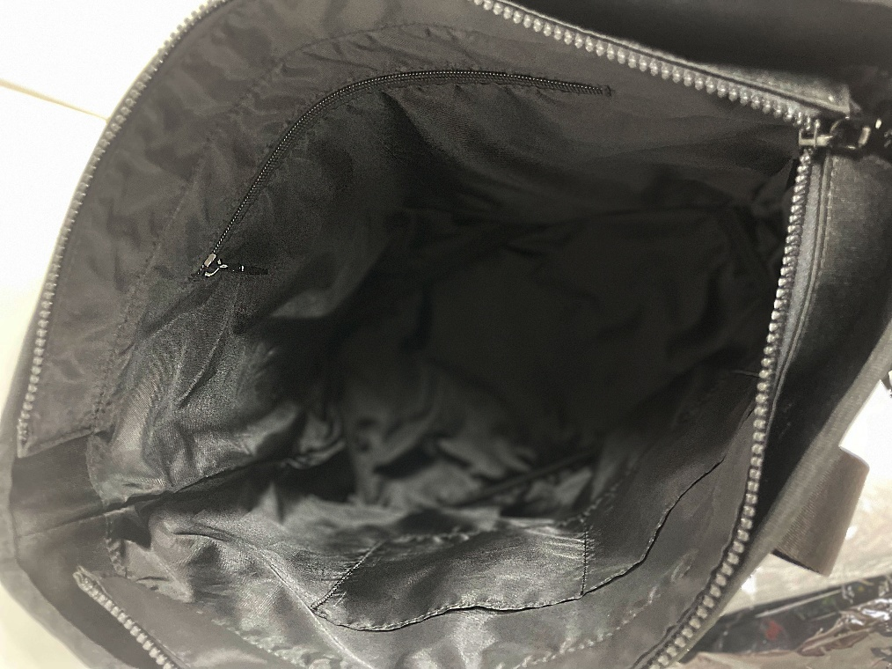
입찰 의뢰서
문서번호 | 마케팅팀-2024-003
작성일 | 2025. 01. 7
작성자 | 김미연 과장
작성자 소속부서 | 마케팅팀

문서등급 | 대외비 | 보존년한 | 3년
제목 | 한성) 레노마골프 보스턴백 제작 업체 선정의 건 |  |  | 〮〮
입찰개요및 목적 | 1) 공정하고,투명한 업체선정 및 관리 2) 공개입찰을 통한 시장경쟁력 확보
거래주기 | □연간계약 거래 ■단발 거래
구매 의뢰자 | 한성 마케팅팀 김미연 과장 | 구매의뢰자 연락처 | 010-9923-2994

<보스턴백 샘플 이미지>
의뢰 | 레노마골프 보스턴백 제작
예산 | N/A |  | N/A
의뢰내역 | 보스턴백 제작 - 사이즈: 52*35*18cm - 수량: 3,500개 - 인쇄도수: 1도 / 4도 --> 두 가지로 견적 요망 - 입고 요청일: 3월말
협력업체 필수요건 (필수역량,설비,자격조건) | 1) 상품 퀄리티 보장 2) 합리적인 단가 제안 3) 추후 샘플 제작 必 4) 매장 직배송
입고일(완료일) | 3월內 | 발주일(요청일)
납품 장소 |  | 납품초 주소
납품 담당자 |  | 납품 담당자 연락처
결제조건 | 세금 계산서 발행 후익익월 5일 결제 | 현장설명회
현장설명회 일시 |  | 현장설명회 장소
현장설명회 담당자 |  | 현설담당자 연락처
기타 특이사항 | 제작 견적서 작성하여 한성 김미연 과장앞으로 보내주세요. 보내실곳: mykim@hansungfi.co.kr

